「主たる事務所の所在地」から検索
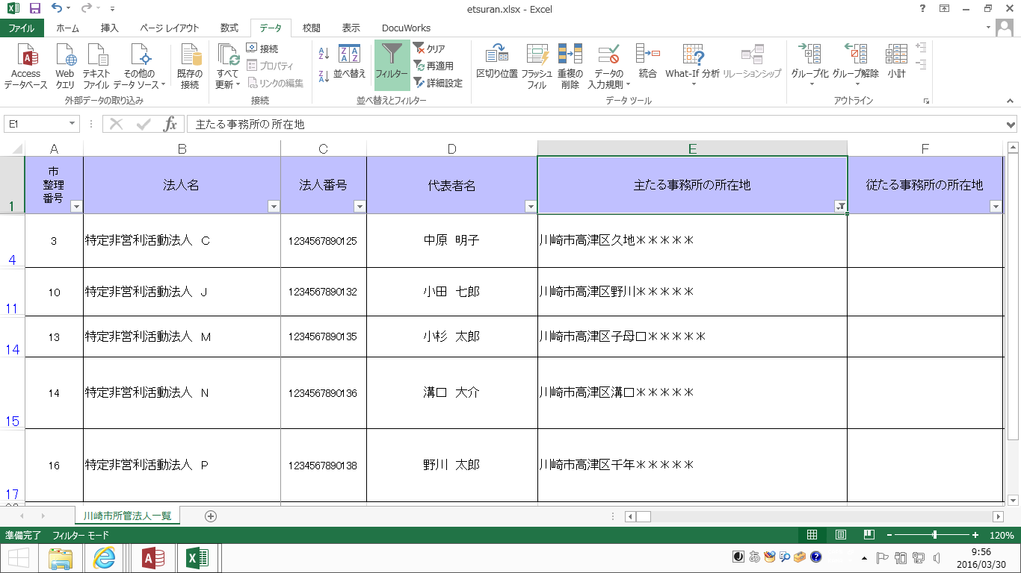
「主たる事務所の所在地」から検索する方法

エクセルのフィルタ機能を使って、各区ごと等の法人リストを作成することができます。
今回は例として、「川崎市高津区」に主たる事務所を置く法人を検索します。

１ 川崎市内にのみ事務所を置くNPO法人名簿【Excel版】を開きます。
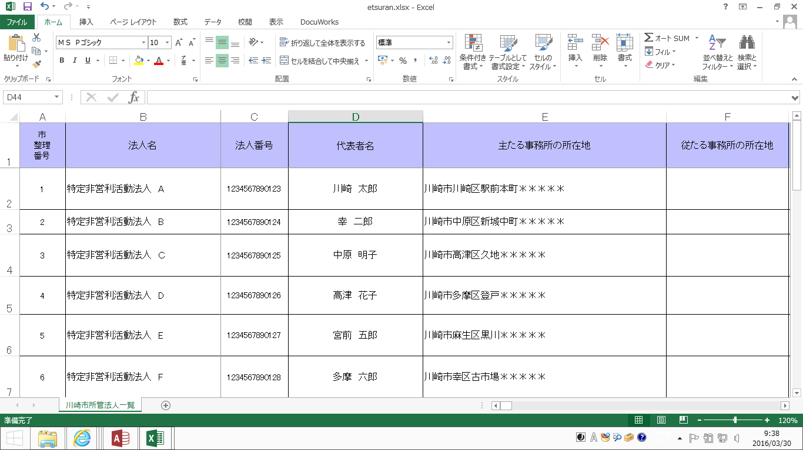

２ １行目のセルのいずれかを選択してから、メニュー項目の「データ」を選択し、「フィルタ」をクリックします。
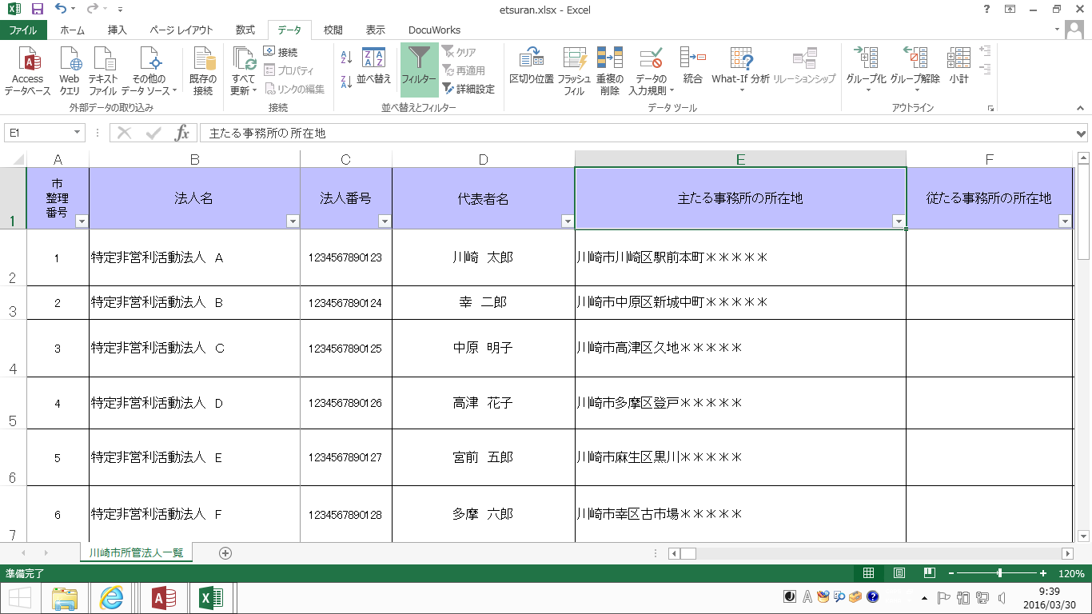
①
②
③

３ プルダウン（▼）が表示されたら、「主たる事務所の所在地」のプルダウンをクリックします。
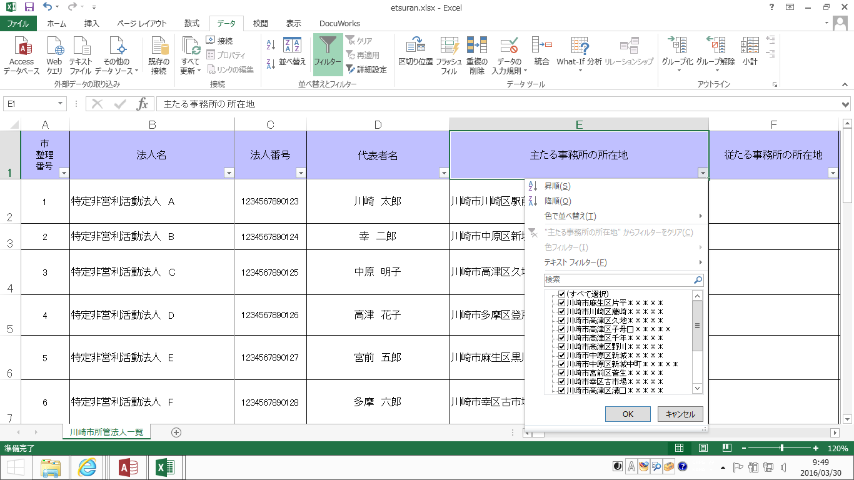

４ 検索ボックスに、検索したい区などの情報を入力し、「OK」をクリックします。
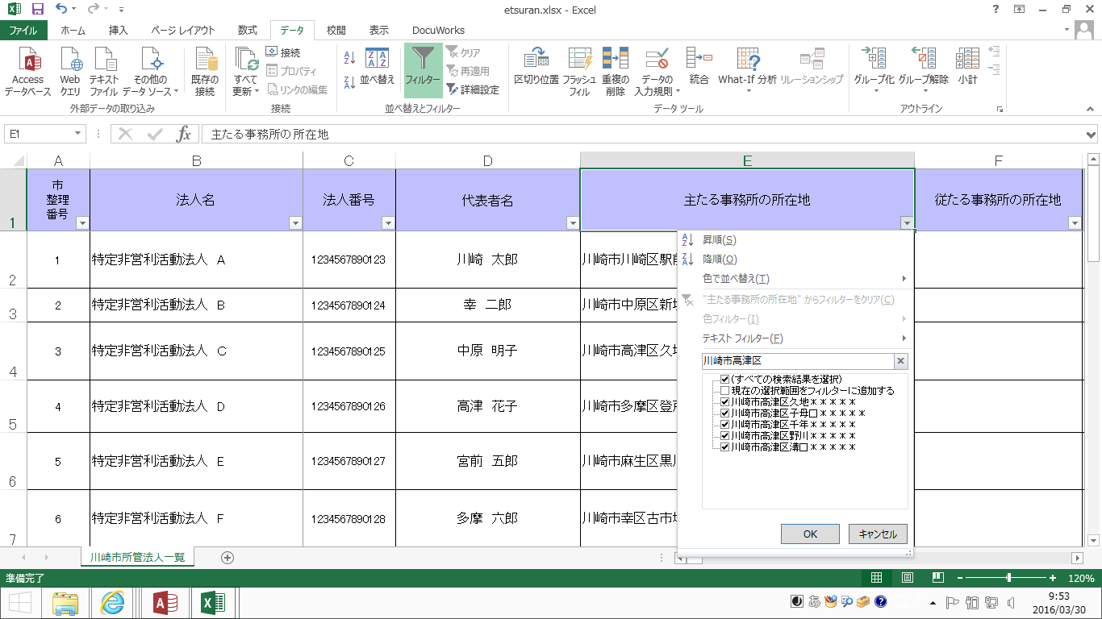

①

②

５ 主たる事務所の所在地が、川崎市高津区内にある法人のリストが作成できました。

「法人名」から検索
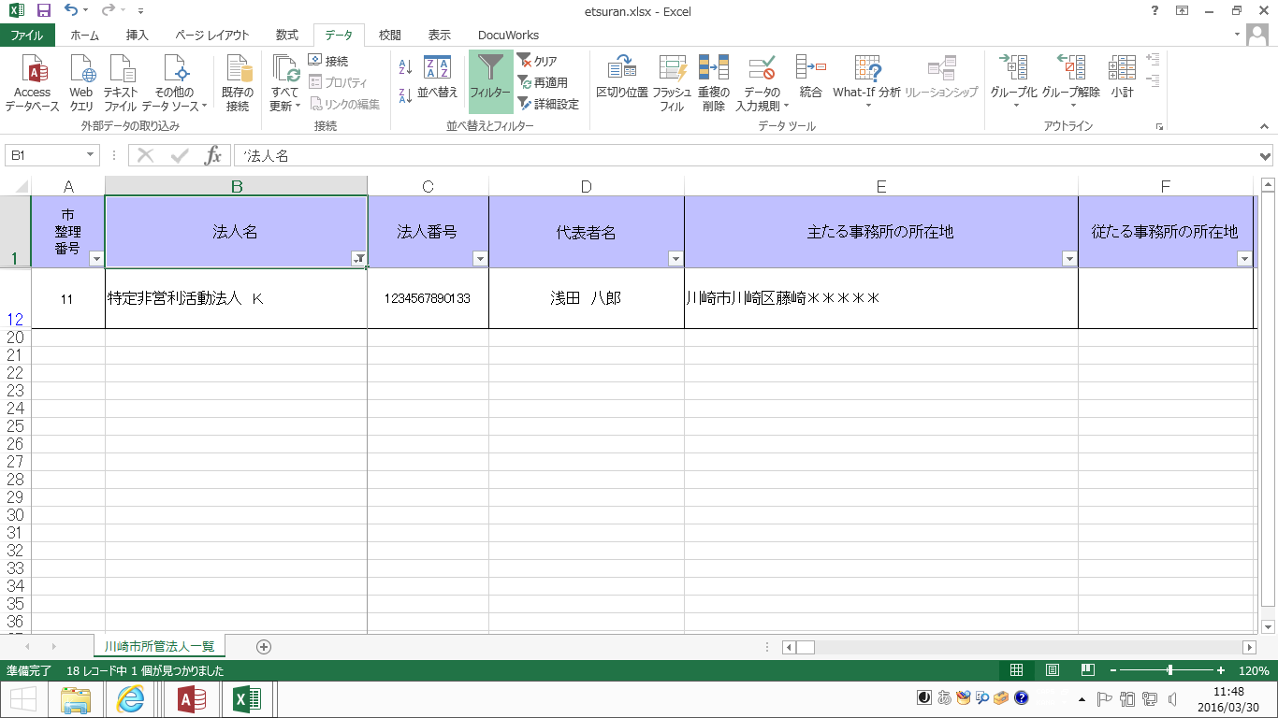
「法人名」から検索する方法

エクセルのフィルタ機能を使って、特定の法人を検索することができます。
今回は例として、「特定非営利活動法人 Ｋ」という法人を検索します。

１ 川崎市内にのみ事務所を置くNPO法人名簿【Excel版】を開きます。
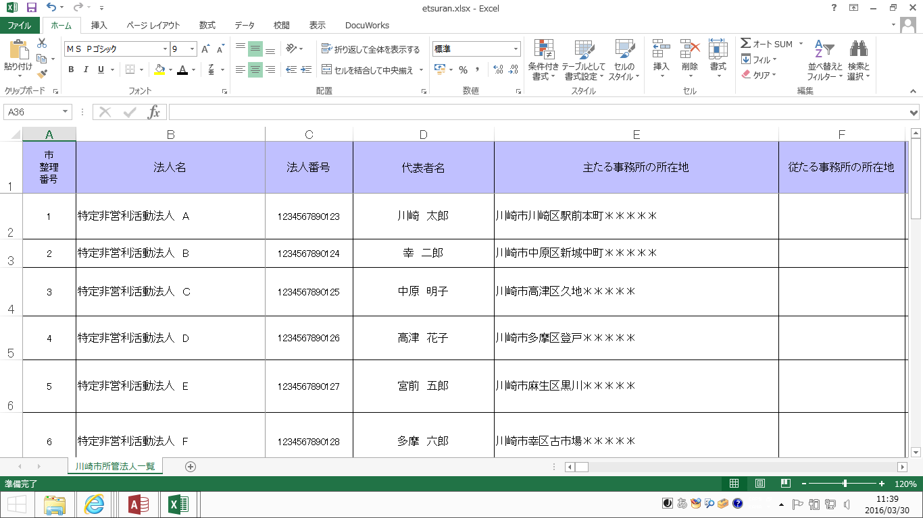

２ １行目のセルのいずれかを選択してから、メニュー項目の「データ」を選択し、「フィルタ」をクリックします。
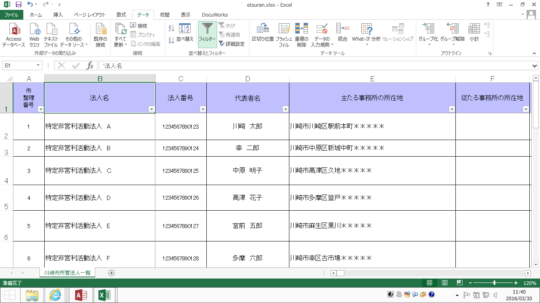
②
③

①

３ プルダウン（▼）が表示されたら、「法人名」のプルダウンをクリックします。
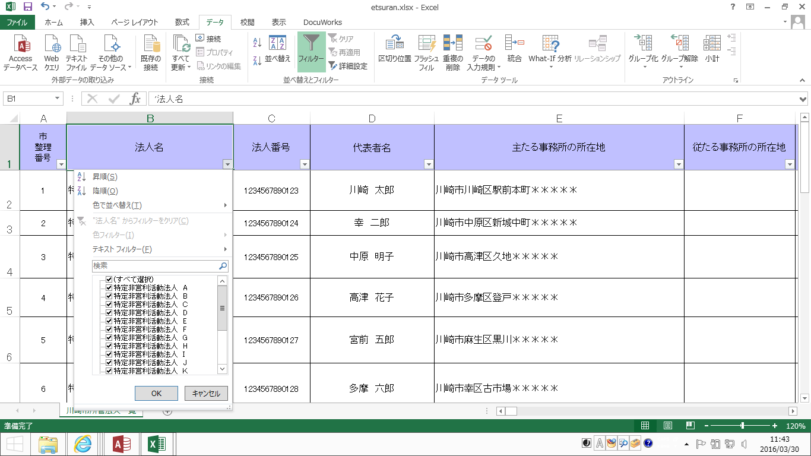

４ 検索ボックスに、検索したい法人名を入力し、「OK」をクリックします。
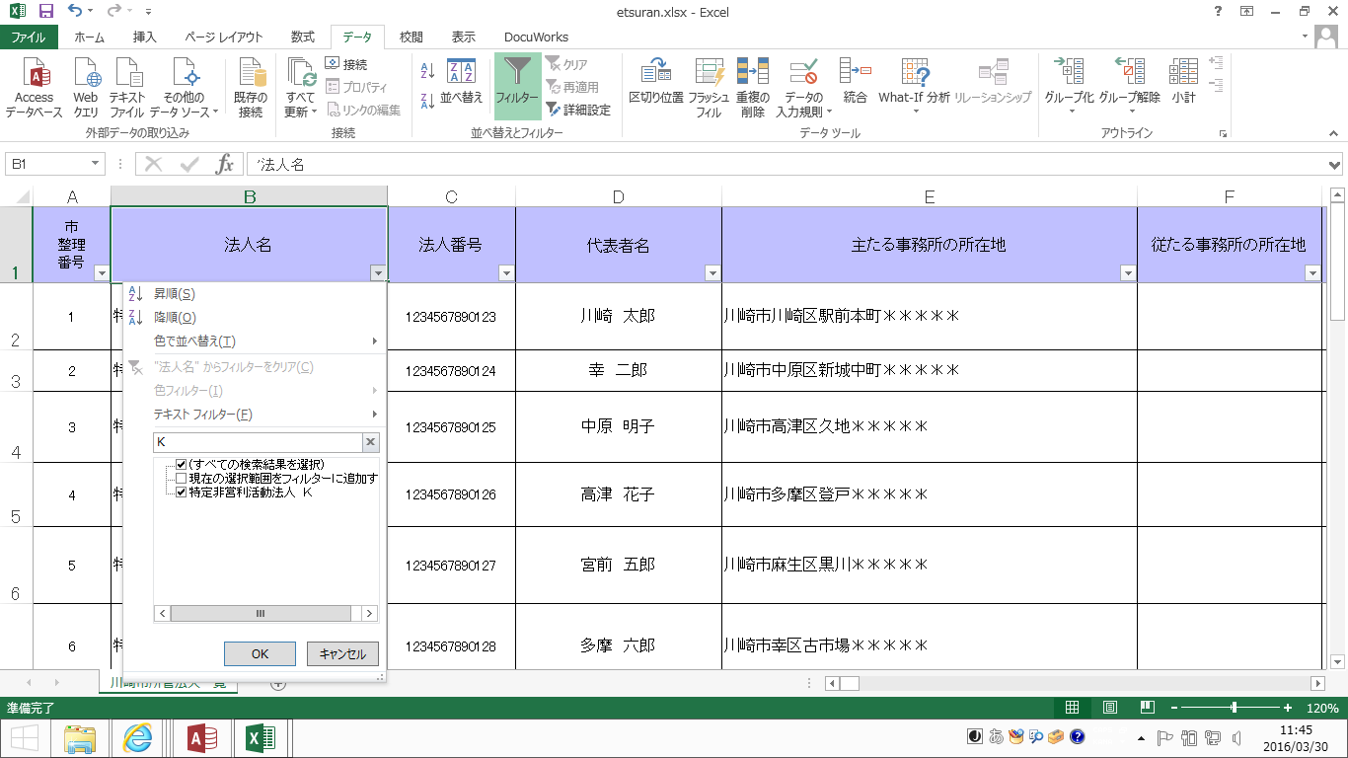
①
②

５ 「特定非営利活動法人 Ｋ」の検索ができました。

「定款に記載された目的」から検索
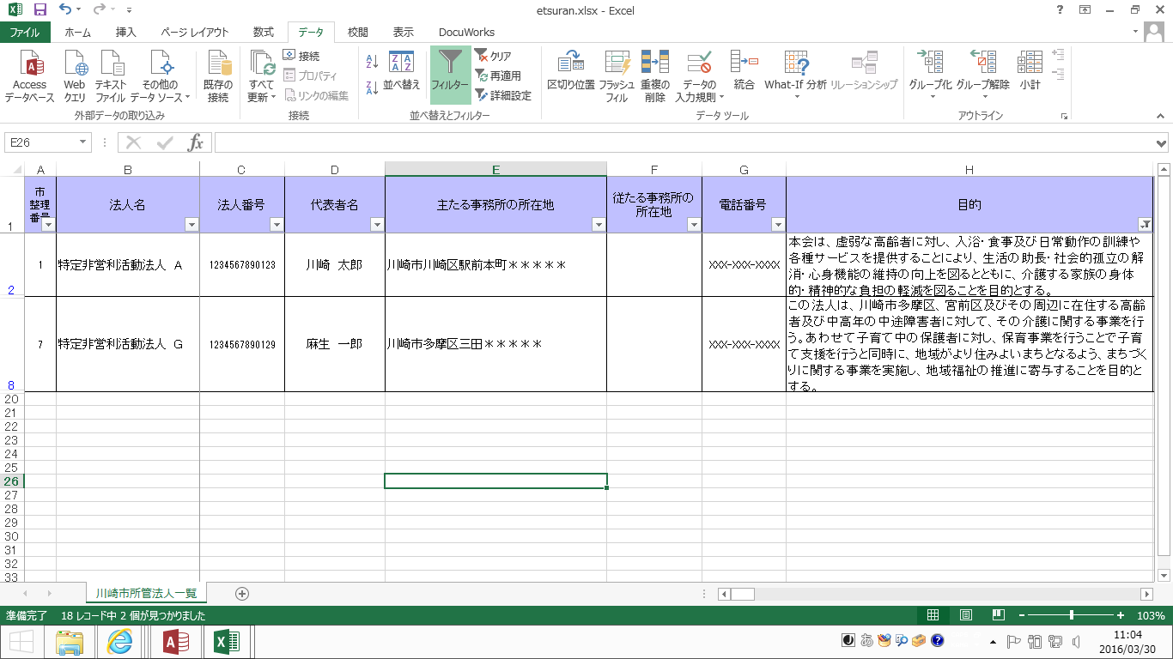
「定款に掲載された目的」から検索する方法

エクセルのフィルタ機能を使って、定款に掲載されている目的の内容から法人を検索することができます。
今回は例として、定款に掲載されている目的に「介護」が含まれている法人を検索します。

１ 川崎市内にのみ事務所を置くNPO法人名簿【Excel版】を開きます。
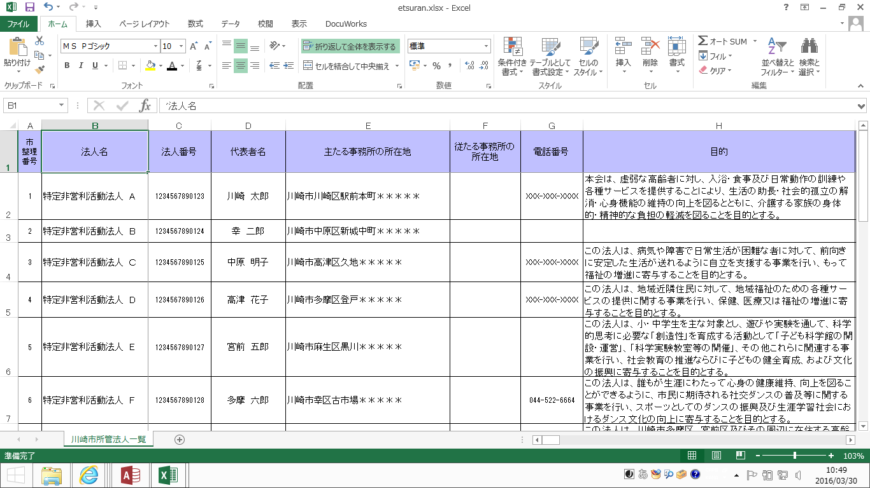

２ １行目のセルのいずれかを選択してから、メニュー項目の「データ」を選択し、「フィルタ」をクリックします。
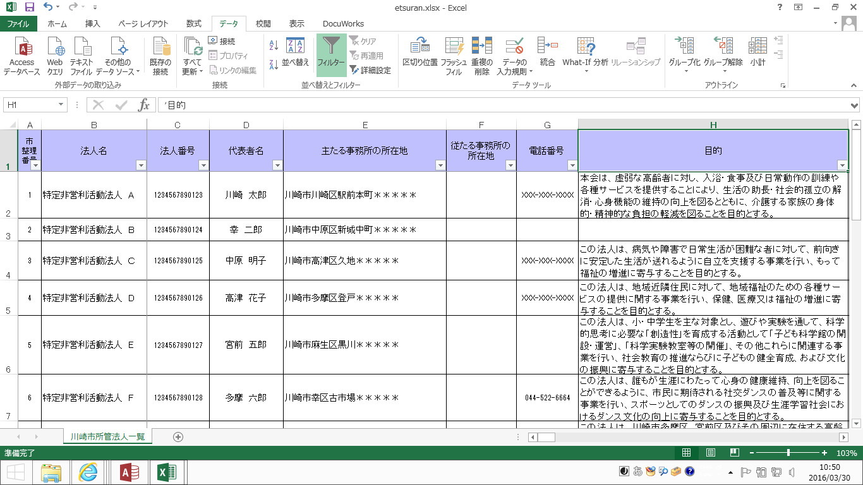
①
②
③

３ プルダウン（▼）が表示されたら、「目的」のプルダウンをクリックします。
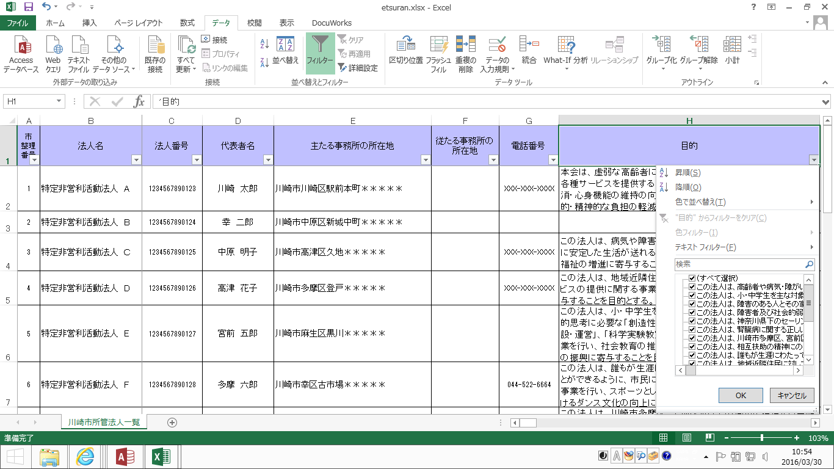

４ 検索ボックスに、検索したいキーワードを入力し、「OK」をクリックします。
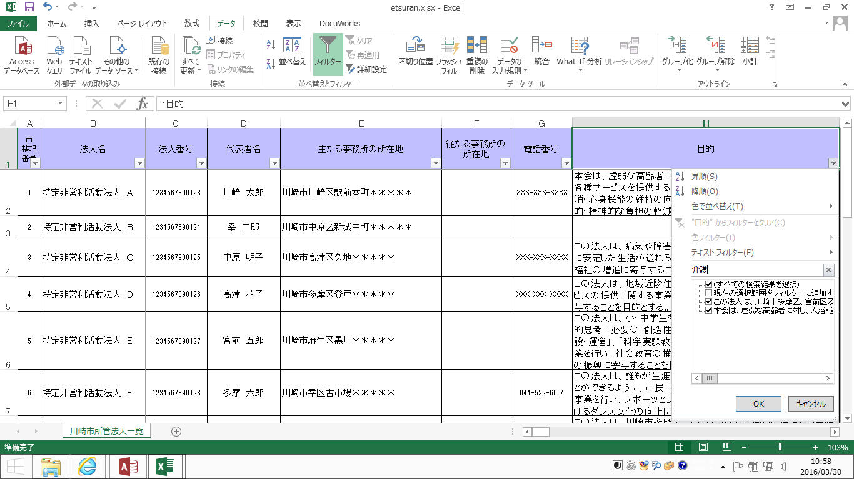
①
②

５ 定款に記載された目的に、「介護」を含む法人のリストが作成できました。

「特定非営利活動の種類」から検索
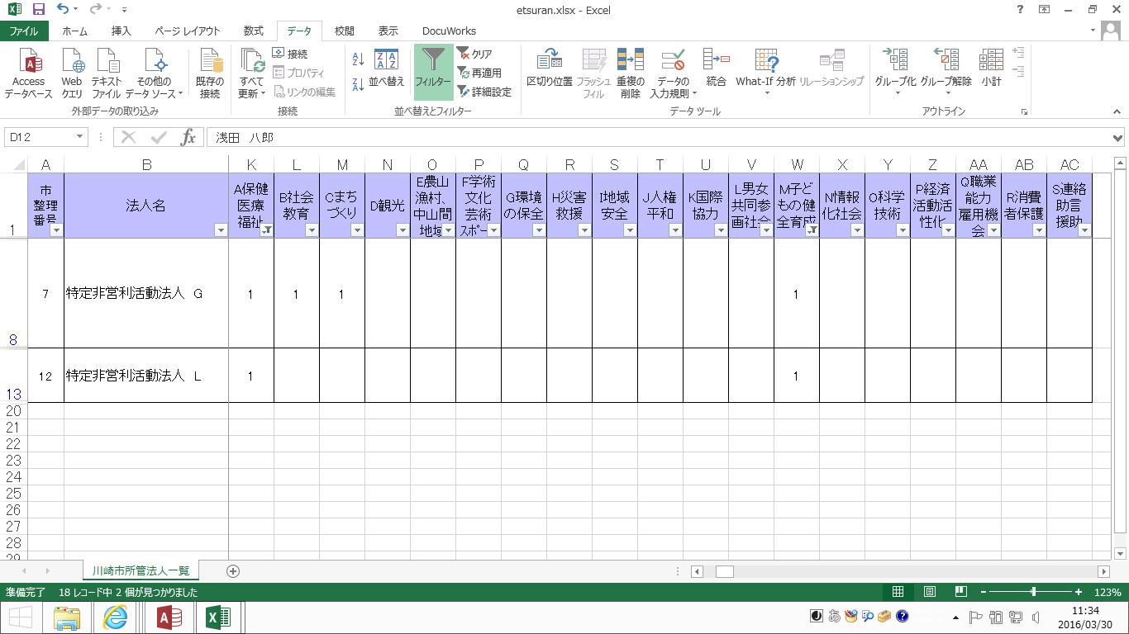
「特定非営利活動の種類」から検索する方法

エクセルのフィルタ機能を使って、定款に記載されている特定非営利活動の種類ごとの法人リストを作成する
ことができます。
今回は例として、定款に掲載されている特定非営利活動の種類に「保健 医療 福祉」と「子どもの健全育成」
が含まれている法人リストを作成します。

１ 川崎市内にのみ事務所を置くNPO法人名簿【Excel版】を開きます。

２ １行目のセルのいずれかを選択してから、メニュー項目の「データ」を選択し、「フィルタ」をクリックします。
①
②
③

３ プルダウン（▼）が表示されたら、「Ａ 保健 医療 福祉」のプルダウンをクリックし、「（空白セル）」の
チェックを外してから、「ＯＫ」をクリックします。
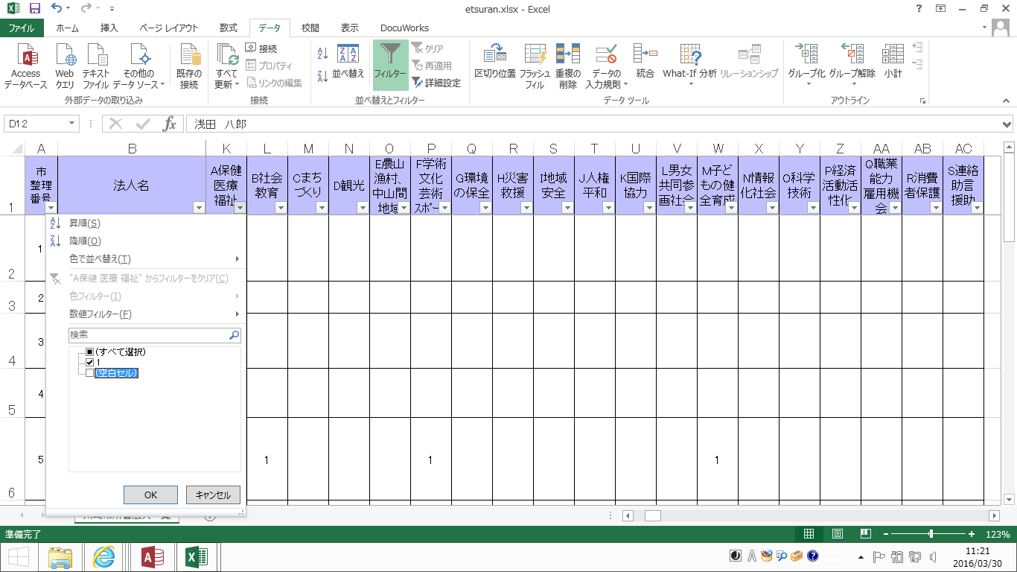

①

②

③

３ 次に、「Ｍ 子どもの健全育成」のプルダウンをクリックし、「（空白セル）」のチェックを外してから、
「ＯＫ」をクリックします。
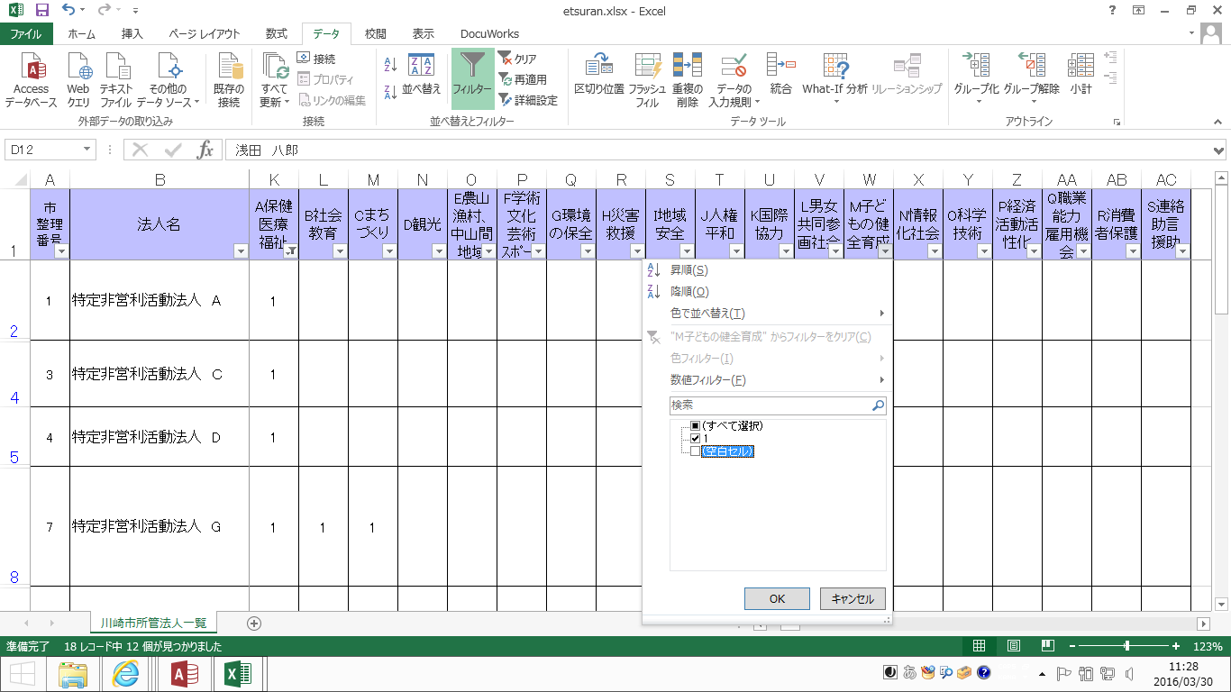

①

②

③

５ 定款に記載された特定非営利活動の種類に、「保健 医療 福祉」と「子どもの健全育成」を含む法人の
リストが作成できました。

「法人番号」から検索
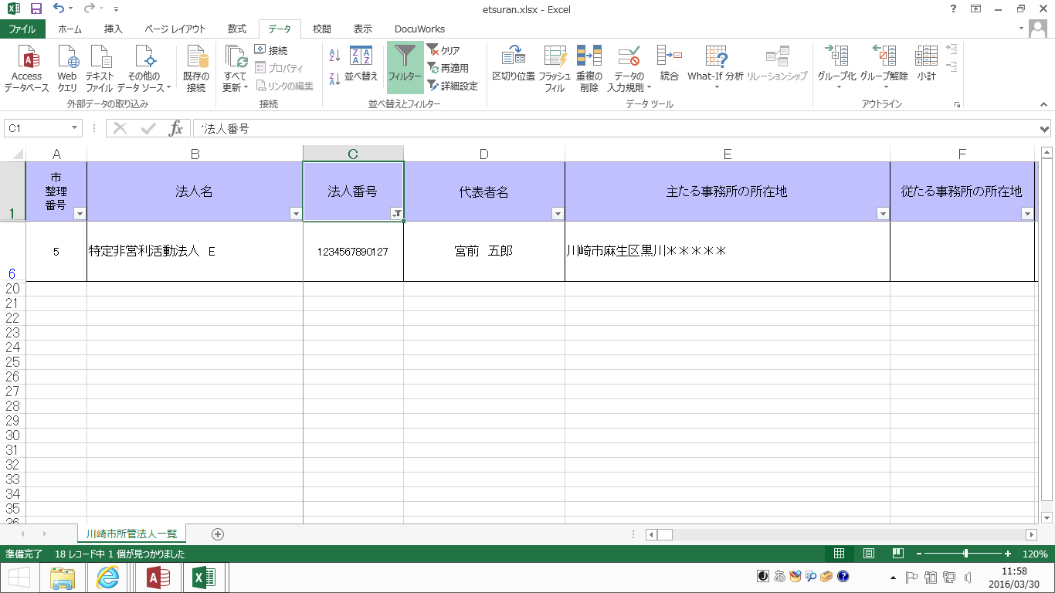
「法人番号」から検索する方法

エクセルのフィルタ機能を使って、法人番号から特定の法人を検索することができます。
今回は例として、法人番号が「１２３４５６７８９０１２７」という法人を検索します。

１ 川崎市内にのみ事務所を置くNPO法人名簿【Excel版】を開きます。

２ １行目のセルのいずれかを選択してから、メニュー項目の「データ」を選択し、「フィルタ」をクリックします。
②
③

①

３ プルダウン（▼）が表示されたら、「法人番号」のプルダウンをクリックします。
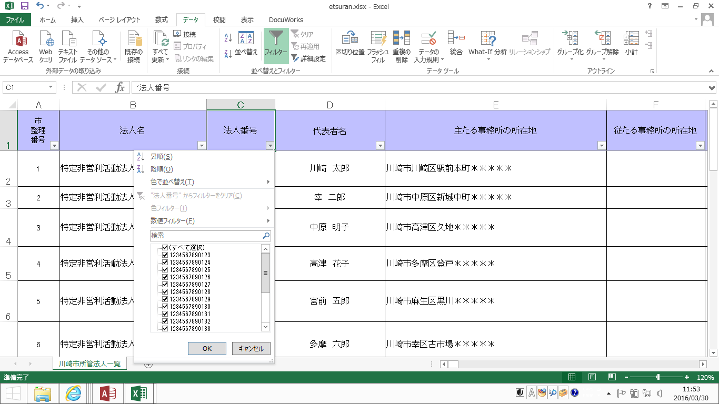

４ 検索ボックスに、検索したい法人番号を入力し、「OK」をクリックします。
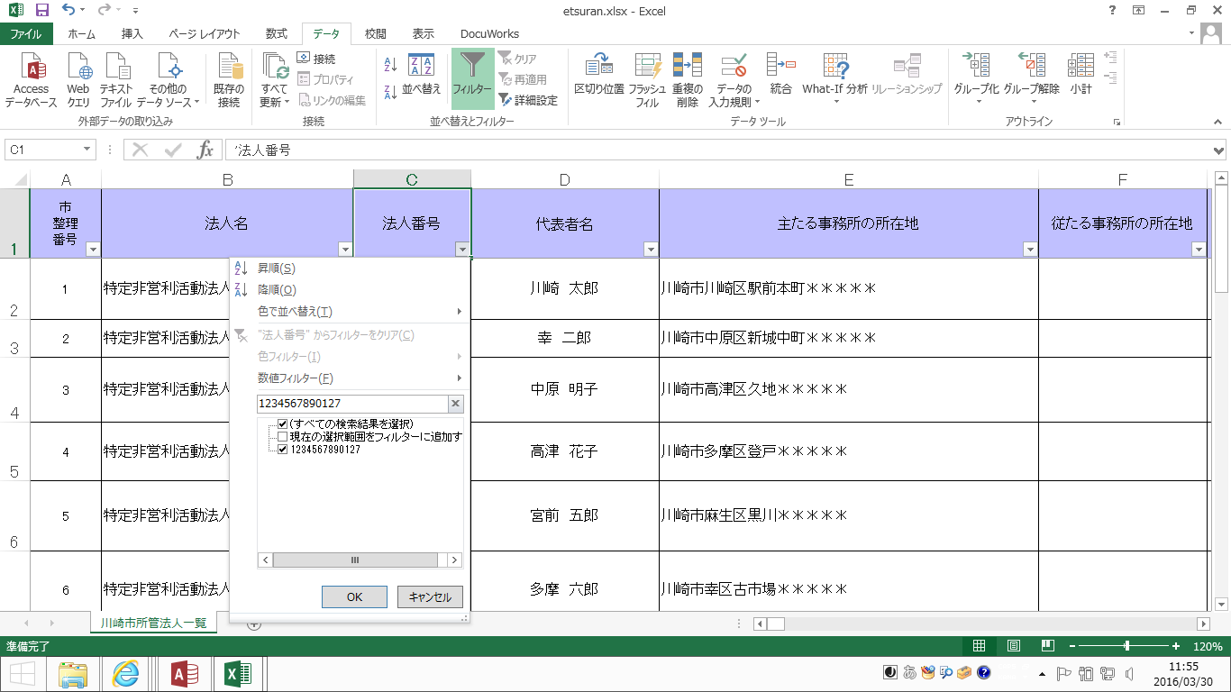
①
②

５ 法人番号「１２３４５６７８９０１２７」の検索ができました。

